Лист1
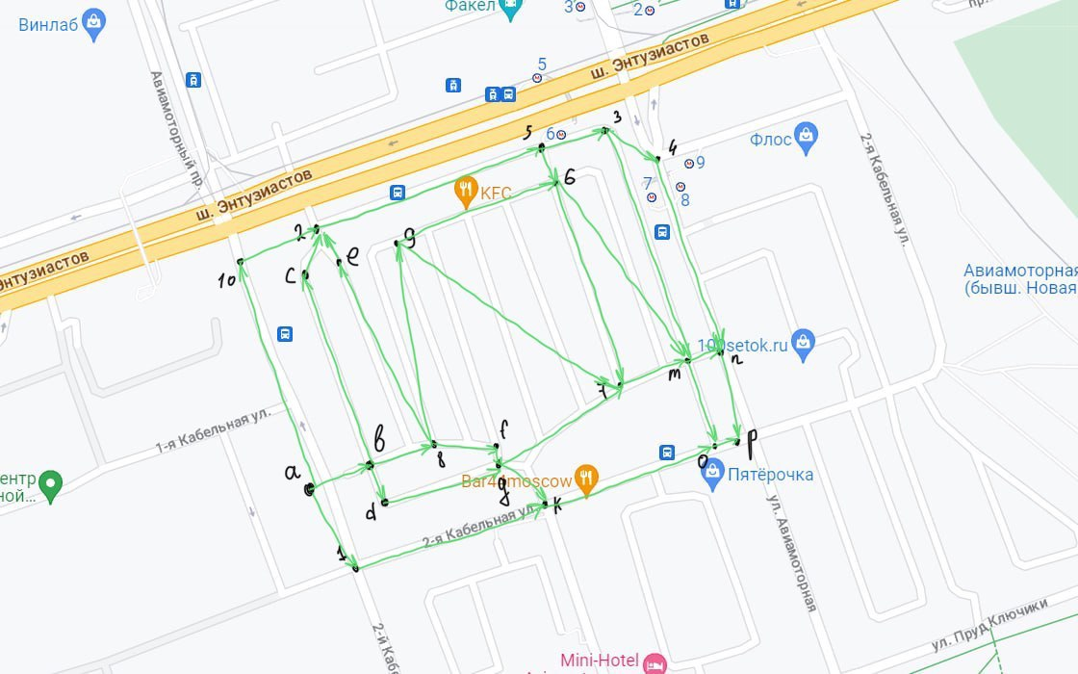
 | a | b | c | d | e | f | g | k | m | n | o | p | 1 | 2 | 3 | 4 | 5 | 6 | 7 | 8 | 9 | 10
a | 0.0 | 31.0 | 0.0 | 0.0 | 0.0 | 0.0 | 0.0 | 0.0 | 0.0 | 0.0 | 0.0 | 0.0 | 56.0 | 0.0 | 0.0 | 0.0 | 0.0 | 0.0 | 0.0 | 0.0 | 0.0 | 152.0
b | 0.0 | 0.0 | 127.1 | 22.7 | 0.0 | 0.0 | 0.0 | 0.0 | 0.0 | 0.0 | 0.0 | 0.0 | 0.0 | 0.0 | 0.0 | 0.0 | 0.0 | 0.0 | 0.0 | 39.7 | 0.0 | 0.0
c | 0.0 | 0.0 | 0.0 | 0.0 | 0.0 | 0.0 | 0.0 | 0.0 | 0.0 | 0.0 | 0.0 | 0.0 | 0.0 | 24.3 | 0.0 | 0.0 | 0.0 | 0.0 | 0.0 | 0.0 | 0.0 | 0.0
d | 0.0 | 0.0 | 0.0 | 0.0 | 0.0 | 0.0 | 73.2 | 0.0 | 0.0 | 0.0 | 0.0 | 0.0 | 0.0 | 0.0 | 0.0 | 0.0 | 0.0 | 0.0 | 0.0 | 0.0 | 0.0 | 0.0
e | 0.0 | 0.0 | 0.0 | 0.0 | 0.0 | 0.0 | 0.0 | 0.0 | 0.0 | 0.0 | 0.0 | 0.0 | 0.0 | 20.1 | 0.0 | 0.0 | 0.0 | 0.0 | 0.0 | 0.0 | 0.0 | 0.0
f | 0.0 | 0.0 | 0.0 | 0.0 | 0.0 | 0.0 | 12.1 | 0.0 | 0.0 | 0.0 | 0.0 | 0.0 | 0.0 | 0.0 | 0.0 | 0.0 | 0.0 | 0.0 | 0.0 | 0.0 | 0.0 | 0.0
g | 0.0 | 0.0 | 0.0 | 0.0 | 0.0 | 0.0 | 0.0 | 42.1 | 0.0 | 0.0 | 0.0 | 0.0 | 0.0 | 0.0 | 0.0 | 0.0 | 0.0 | 0.0 | 87.8 | 0.0 | 0.0 | 0.0
k | 0.0 | 0.0 | 0.0 | 0.0 | 0.0 | 0.0 | 0.0 | 0.0 | 0.0 | 0.0 | 109.9 | 0.0 | 0.0 | 0.0 | 0.0 | 0.0 | 0.0 | 0.0 | 0.0 | 0.0 | 0.0 | 0.0
m | 0.0 | 0.0 | 0.0 | 0.0 | 0.0 | 0.0 | 0.0 | 0.0 | 0.0 | 21.4 | 0.0 | 0.0 | 0.0 | 56.0 | 0.0 | 0.0 | 0.0 | 0.0 | 0.0 | 0.0 | 0.0 | 0.0
n | 0.0 | 0.0 | 0.0 | 0.0 | 0.0 | 0.0 | 0.0 | 0.0 | 0.0 | 0.0 | 0.0 | 56.1 | 0.0 | 0.0 | 0.0 | 0.0 | 0.0 | 0.0 | 0.0 | 0.0 | 0.0 | 0.0
o | 0.0 | 0.0 | 0.0 | 0.0 | 0.0 | 0.0 | 0.0 | 0.0 | 0.0 | 0.0 | 0.0 | 24.5 | 0.0 | 0.0 | 0.0 | 0.0 | 0.0 | 0.0 | 0.0 | 0.0 | 0.0 | 0.0
p | 0.0 | 0.0 | 0.0 | 0.0 | 0.0 | 0.0 | 0.0 | 0.0 | 0.0 | 0.0 | 0.0 | 0.0 | 0.0 | 0.0 | 0.0 | 0.0 | 0.0 | 0.0 | 0.0 | 0.0 | 0.0 | 0.0
1 | 0.0 | 0.0 | 0.0 | 0.0 | 0.0 | 0.0 | 0.0 | 125.1 | 0.0 | 0.0 | 0.0 | 0.0 | 0.0 | 0.0 | 0.0 | 0.0 | 0.0 | 0.0 | 0.0 | 0.0 | 0.0 | 0.0
2 | 0.0 | 0.0 | 0.0 | 0.0 | 0.0 | 0.0 | 0.0 | 0.0 | 0.0 | 0.0 | 0.0 | 0.0 | 0.0 | 0.0 | 0.0 | 0.0 | 146.5 | 0.0 | 0.0 | 0.0 | 0.0 | 0.0
3 | 0.0 | 0.0 | 0.0 | 0.0 | 0.0 | 0.0 | 0.0 | 0.0 | 146.4 | 0.0 | 0.0 | 0.0 | 0.0 | 0.0 | 0.0 | 60.5 | 0.0 | 0.0 | 0.0 | 0.0 | 0.0 | 0.0
4 | 0.0 | 0.0 | 0.0 | 0.0 | 0.0 | 0.0 | 0.0 | 0.0 | 0.0 | 111.4 | 0.0 | 0.0 | 0.0 | 0.0 | 0.0 | 0.0 | 0.0 | 0.0 | 0.0 | 0.0 | 0.0 | 0.0
5 | 0.0 | 0.0 | 0.0 | 0.0 | 0.0 | 0.0 | 0.0 | 0.0 | 0.0 | 0.0 | 0.0 | 0.0 | 0.0 | 0.0 | 46.3 | 0.0 | 0.0 | 22.9 | 0.0 | 0.0 | 0.0 | 0.0
6 | 0.0 | 0.0 | 0.0 | 0.0 | 0.0 | 0.0 | 0.0 | 0.0 | 156.3 | 0.0 | 0.0 | 0.0 | 0.0 | 0.0 | 0.0 | 0.0 | 0.0 | 0.0 | 131.5 | 0.0 | 0.0 | 0.0
7 | 0.0 | 0.0 | 0.0 | 0.0 | 0.0 | 0.0 | 0.0 | 0.0 | 29.3 | 0.0 | 0.0 | 0.0 | 0.0 | 0.0 | 0.0 | 0.0 | 0.0 | 0.0 | 0.0 | 0.0 | 0.0 | 0.0
8 | 0.0 | 0.0 | 0.0 | 0.0 | 149.3 | 0.0 | 38.8 | 0.0 | 0.0 | 0.0 | 0.0 | 0.0 | 0.0 | 0.0 | 0.0 | 0.0 | 0.0 | 0.0 | 0.0 | 0.0 | 136.8 | 0.0
9 | 0.0 | 0.0 | 0.0 | 0.0 | 0.0 | 0.0 | 0.0 | 0.0 | 0.0 | 0.0 | 0.0 | 0.0 | 0.0 | 0.0 | 0.0 | 0.0 | 0.0 | 102.1 | 245.2 | 0.0 | 0.0 | 0.0
10 | 0.0 | 0.0 | 0.0 | 0.0 | 0.0 | 0.0 | 0.0 | 0.0 | 0.0 | 0.0 | 0.0 | 0.0 | 0.0 | 51.3 | 0.0 | 0.0 | 0.0 | 0.0 | 0.0 | 0.0 | 0.0 | 0.0

